Sheet1
テクシード石井工場 EMS制御概要 |  |  |  |  | 年間最大デマンド 194ｋW→過去1年間の最大デマンド値（電気料金の基本電気料金 最大デマンド値×単価1,413円）
 |  |  |  |  | ※蓄電池の充放電制御なしの場合、最大デマンドが１９４ｋWになる→現在は蓄電池の充放電制御を行って、最大デマンド５０ｋW以下を目標としている
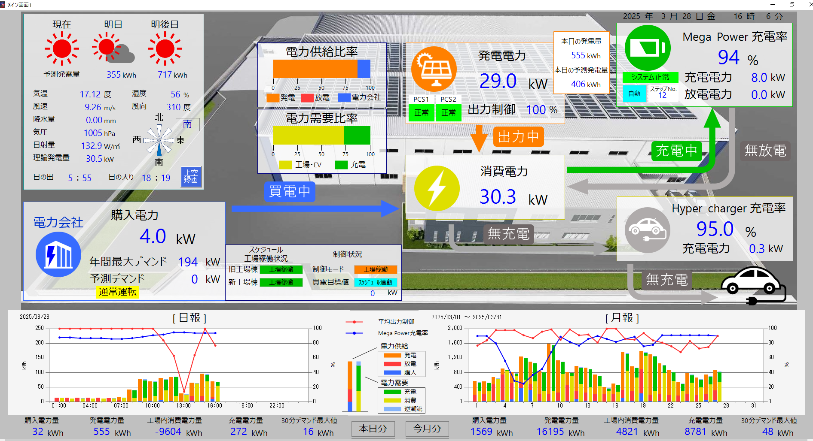
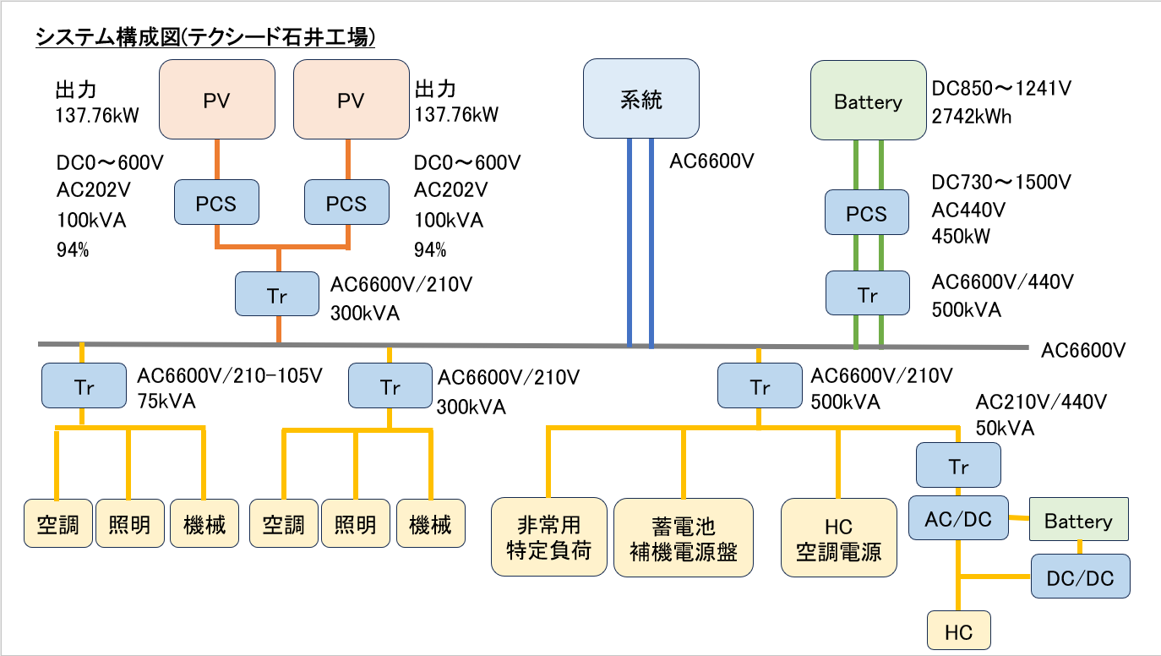
PV4
PV2

PV3
PV5

PV6

PV1
PV7

PV8
PV9

空調ﾃﾞﾏﾝﾄﾞ制御対象
ﾚﾍﾞﾙ2:能力40% 制限
ﾚﾍﾞﾙ3:送風のみ

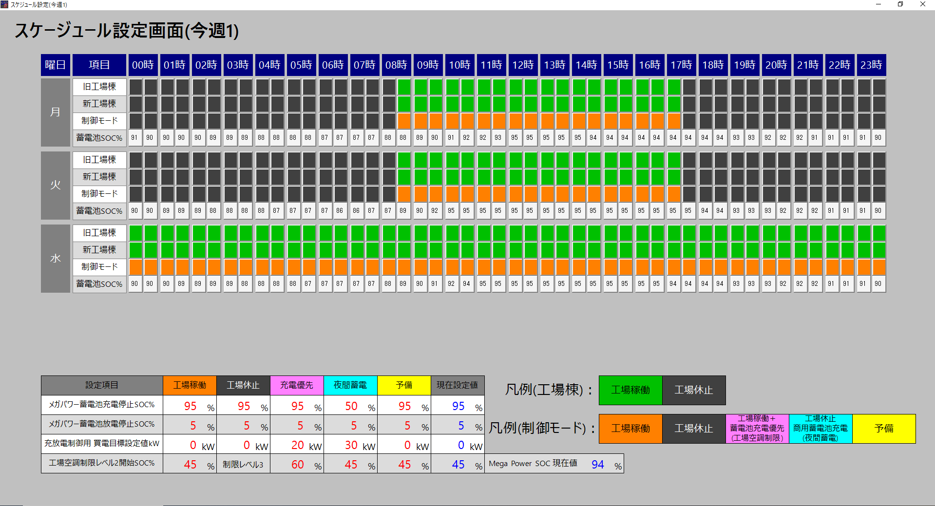

 |  |  |  |  |  | 前日までに、翌日の３０分ごとの買電目標値を自動的に算出させる。
 |  |  |  |  |  | →テクシード本社工場へ託送する場合は、買電目標値をマイナス値（逆潮流させる電力）で表記する。
 |  |  |  |  |  | →太陽光発電制御出力を１００％に維持しながら、最大デマンドを５０ｋWを年間で１回でも超過しない計画を自動的に設定する
 |  |  |  |  |  | →テクシード本社工場での石井工場から託送される電力量と、消費電力量から託送電力量を差し引いた電力量も、前日までに、翌日の３０分ごとの予測値を自動的に算出させる。
 |  |  |  |  |  | 課題②

K1
K2

K3
K4

 |  |  | ※スケジュール設定によって、蓄電池の蓄電池充電停止SOC％、放電停止SOC％、買電目標設定値Kw、工場空調制限レベルの設定が変化する。

PV１ | 購入電力量kw |  | 制御対象 | K3の値となるようにPV3及びPV５の設定値を変更する→PV3（太陽光発電出力％）が１００％となるようにPV３を変更する。但し、SOC％が上限、または下限の設定以上または以下になった場合は、充電または放電を停止する。
 |  |  |  | １）上記設定により、充電が停止した状態だと、K3の値となるようにPV3（太陽光発電出力％）を変更する。→余剰電力が発生する（あえて、発電出力を制限する）
 |  |  |  | ２）上記設定により、放電が停止した状態だと、K3の値となるようにPV3（太陽光発電出力％）が１００％になった状態で、発電量が足りない場合は、デマンドが設定値を超過して、電気料金の基本料金が１年間高くなってしまう
 |  |  |  | →デマンド制御により、工場空調の運転制限を行って、消費電力の抑制を行うが、超急速充電の制限は行えないので、デマンド超過してしまう
 |  |  |  | →昼間の天候も考慮して、最低限デマンドが設定値を超えないように放電できるSOC％を確保しておく必要がある→使用電力が少ない夜間～早朝の時間に商用電源から蓄電池に充電しておく（天候不順の日が続いて、SOC％が低下している場合）
PV２ | 太陽光発電電力ｋｗ |  | 制御対象 | PV3の出力制御によって、定格出力の0～１００％で出力が制限される（出力制限以下については、日射量によって出力が変動する）
PV３ | 太陽光発電出力制御％ |  | 制御対象 | PV1（購入電力）-PV2（太陽光発電電力）+PV5（ﾒｶﾞﾊﾟﾜｰ蓄電池充放電電力）がK3（買電目標設定値）となるようにPV3（太陽光発電出力制御）の値を変更する（１分間隔で演算している）
PV４ | ﾒｶﾞﾊﾟﾜｰ蓄電池SOC％ |  | 表示のみ | →SOC％の値によって、工場空調の運転に制限を行っている。
PV５ | ﾒｶﾞﾊﾟﾜｰ蓄電池充電電力・放電電力制御Kw |  | 制御対象 | 上記PV3（太陽光発電出力制御）の計算式で、PV３が１００％となり続けるように充電放電の値を変更する（１分間隔で演算している）
 |  |  |  | １）スケジュール設定で、メガパワーSOC％がK1で設定された充電停止SOC％以上になった場合、充電を停止する
 |  |  |  | ２）スケジュール設定で、メガパワーSOC％がK2で設定された放電停止SOC％以下になった場合、放電を停止する
PV６ | 工場全体消費電力ｋｗ |  | 制御対象 | →SOC％の値及び、ﾃﾞﾏﾝﾄﾞ制御によって工場空調の運転に制限を行っている。
 |  |  |  | １）スケジュール設定で、メガパワーSOC％がK4で設定されたSOC％以下になった場合、空調レベル２制限実施
 |  |  |  | ２）スケジュール設定で、工場休止時は空調レベル３制限実施
 |  |  |  | ３）デマンド制御に応じて、空調レベル２，またはレベル３制限の実施
PV７ | 超急速充電消費電力ｋw |  | 表示のみ
PV８ | 予測デマンド |  | 制御対象 | PV1（購入電力）の使用状況から、３０分平均の購入電力ｋWを予測し、５０ｋWを超えないように工場空調の運転に制限を行っている→レベル２制限：空調能力４０％制限、レベル３制限：空調送風のみの運転
PV９ | ﾃﾞﾏﾝﾄﾞ制御表示（通常運転、制限ﾚﾍﾞﾙ2,3) |  | 表示のみ

 |  |  |  |  |  | SOC％が９５％となると、発電できるはずの再エネを制限して捨てることになるので、
 |  |  |  |  |  | 石井工場からテクシード本社工場に電力託送して、常に太陽光発電出力制御が１００％となるようにしたい。
 |  |  |  |  |  | 課題②

 |  |  |  |  |  |  | 天候不順の日が続いた為、急速にSOC%が低下している。
 |  |  |  |  |  |  | →SOC％が不足して、昼間に放電する余力が無くなると判断した為、
 |  |  |  |  |  |  | 手動にて目標購入電力を０kW→３０kWに変更して、商用から蓄電池への充電を行いSOC％の回復を行った。
 |  |  |  |  |  |  | →昼間は、蓄電池からの放電量を減らしてSOC％の低下を遅らせた。

 |  |  | SOC％が９５％に達したので、太陽光発電出力制御％が低下している

 |  | 太陽光発電の出力の変動が大きく、蓄電池の充電放電制御が追いつかず、逆潮流（RPR)が発生し、一時的に太陽光発電と充電、放電制御が停止した為、
 |  | 太陽光発電出力制御％の低下及び購入電力が発生している。
 |  | また、超急速充電消費電力ｋwのが停止する際に、５０ｋｗ→０ｋWに急激に消費電力が低下する為、上記と同じ理由でRPRが発生している。
 |  | →今後の課題として、上記RPRの発生をなくしたい
 |  | 課題①

購入電力量 ３０分積算トレンドグラフ→デマンド値はこの値の２倍した値を５０ｋWｈ以下を目標としている。（１年で一回でも５０ｋWｈを超過するとNG)
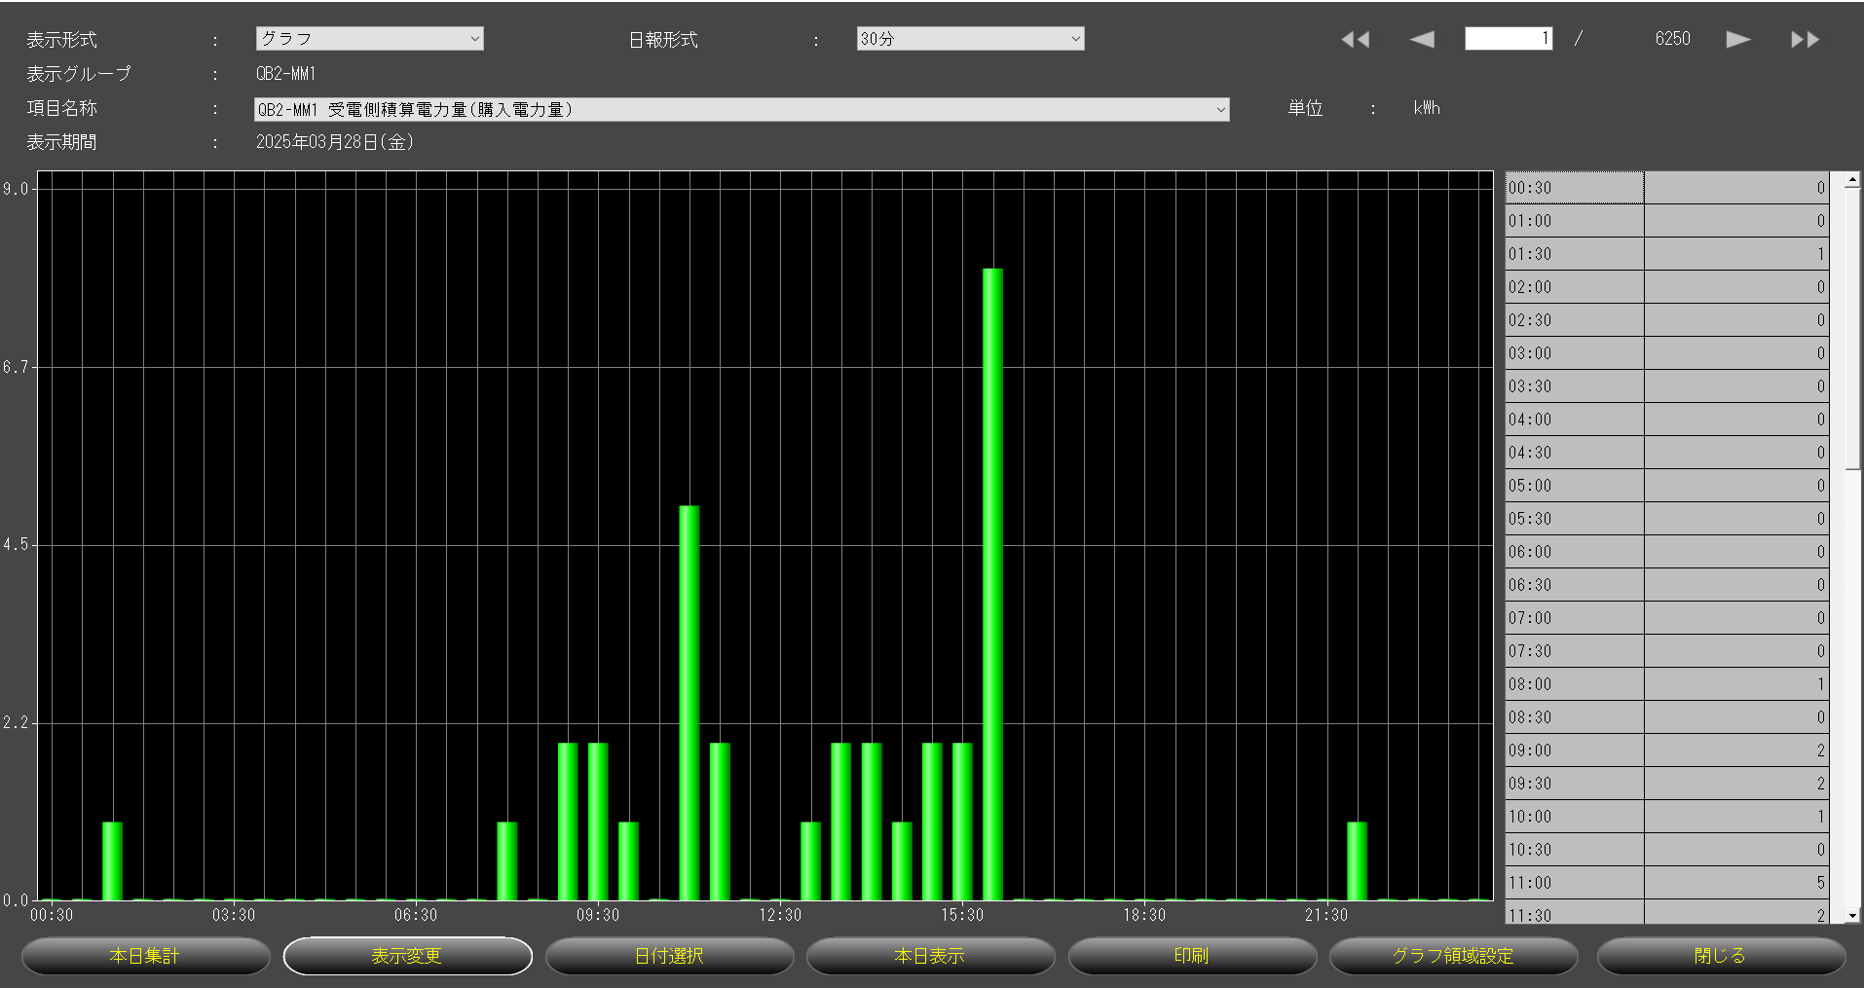

テクシード石井工場 EMSで現状取り込んでいるデータ
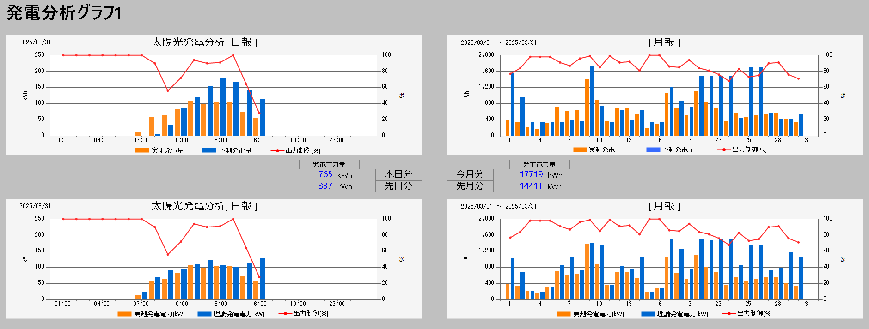

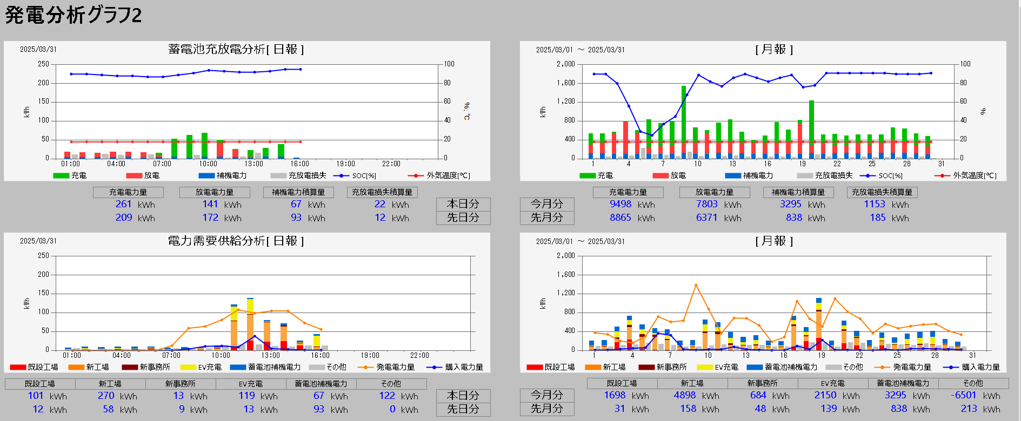

 |  |  |  |  |  |  | 追加で蓄電池PCSののインバータ温度も追加する予定

 |  |  |  |  |  |  | 蓄電池PCSの一次側の電力量計で計測した積算充電電力量、積算放電電力量と蓄電池のSOC％の増減を比較して、
 |  |  |  |  |  |  | 充電放電損失として演算して表示している。
 |  |  |  |  |  |  | →SOC％の分解能が大き為、充放電量の少ない場合は、受電放電損失量が多く表示される

 |  |  |  |  |  | 蓄電池PCSとメガパワー蓄電池の冷却用消費電力
 |  |  |  |  |  |  | （メガパワー蓄電池は加温もあり→電池周辺温度を２５℃程度に保つ）

